OCTUBRE 2022
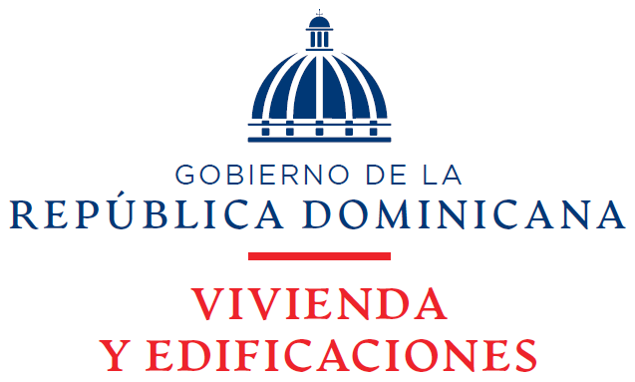

Estado de Situación Financiera
Al 31 de octubre 2022
(Valores en RD$)

Activos
Activos Corrientes
Disponibilidades En Caja y Banco | 706,744,610
Cuentas y Documentos Por Cobrar a Corto Plazo | 12,914,286,575
Inventarios | 8,657,914
Gastos Pagados Por Anticipados | 33,855,730
Inversiones | 100
Total Activos Corrientes | 13,663,544,930

Activos No Corrientes
Cuentas Por Cobrar a Largo Plazo | 10,622,291,163
Propiedad, Planta y Equipo Neto | 1,606,853,922
Fianzas y Depositos | 1,157,751
Total Activos No Corrientes | 12,230,302,837

Total Activos | 25,893,847,767
Pasivos Corrientes

Cuentas Por Pagar a Corto Plazo | 2,144,592,237
Retenciones y Acumulaciones Por Pagar | 11,919,740
Total Pasivos Corrientes | 2,156,511,977

Pasivos No Corrientes
Otras Cuentas Por Pagar | 597,861
Total Pasivos No Corrientes | 597,861

Total Pasivos | 2,157,109,838

Activos Netos/Patrimonio (Notas 21)
Capital | 5,009,933,370
Resultados Acumulados | 4,026,574,961
Incorporación de Activos y Pasivos | 4,666,908,735
Total Patrinomio | 13,703,417,066
Resultados Del Período Actual | 10,033,320,863
Total Pasivos Activos Netos/ Patrimonio | 25,893,847,767

_______________________________ | _______________________________
Enc. Departamento de Contabilidad | Directora Financiera

